レイアウト
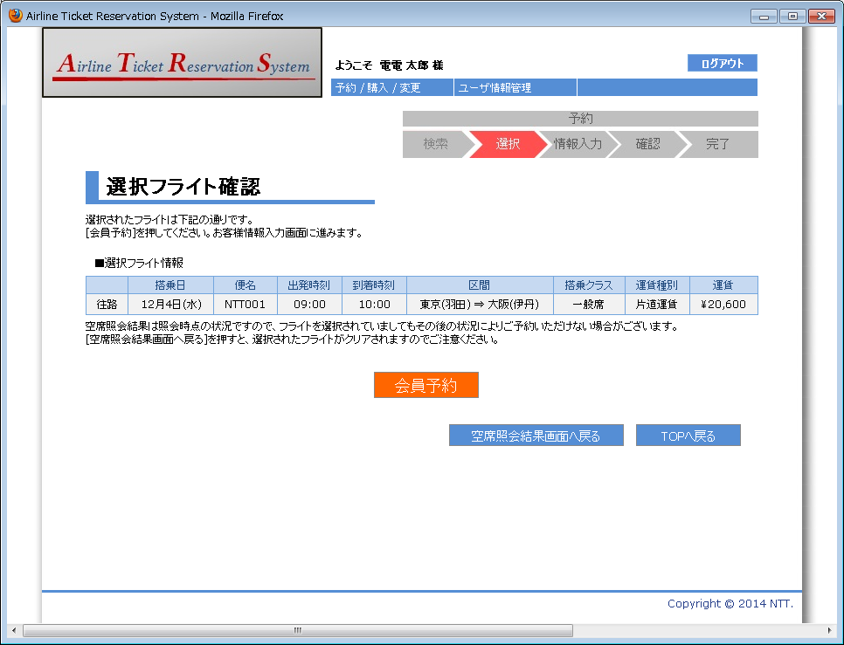
画面仕様 |  | システム名 | ユースケースグループ |  | ユースケース | 作成者 | 作成日 | 更新者 | 更新日
 |  | 航空チケット予約システム | チケット予約サービス |  | チケットを予約する | 電電 三郎 | 2014-01-01

画面名 | 選択フライト確認画面（片道便） |  | 画面ID | B201

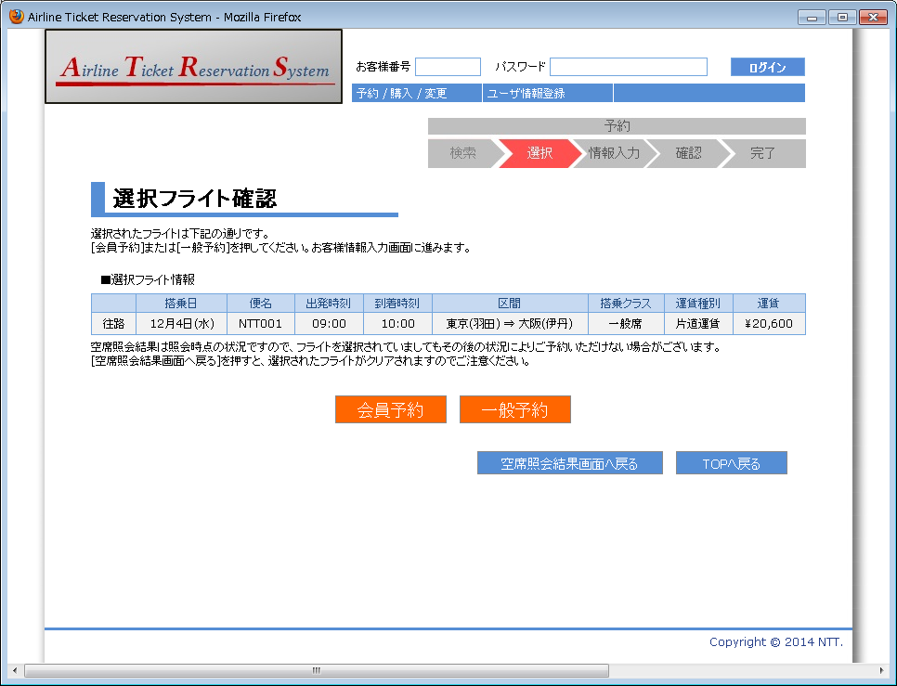

1

2

3
4
5
6
7
8
9
10
11
12

16
15

17
18

画面名 | 選択フライト確認画面（往復便：往路選択） |  | 画面ID | B201

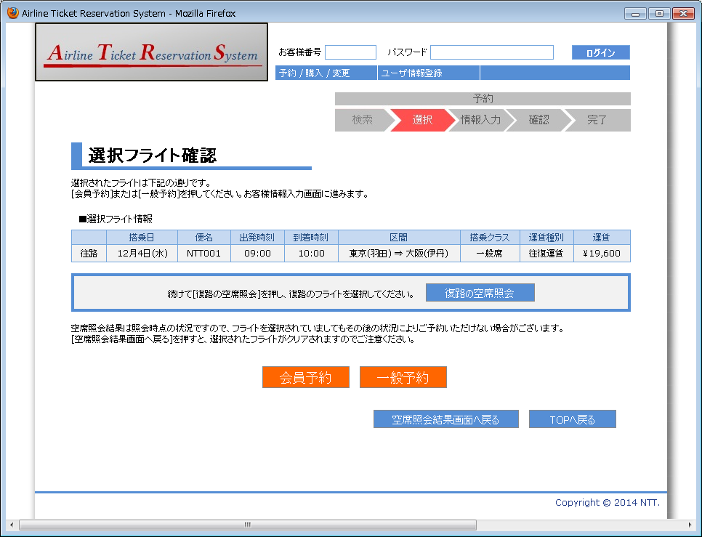

13
14

画面名 | 選択フライト確認画面（往復便：復路選択） |  | 画面ID | B201

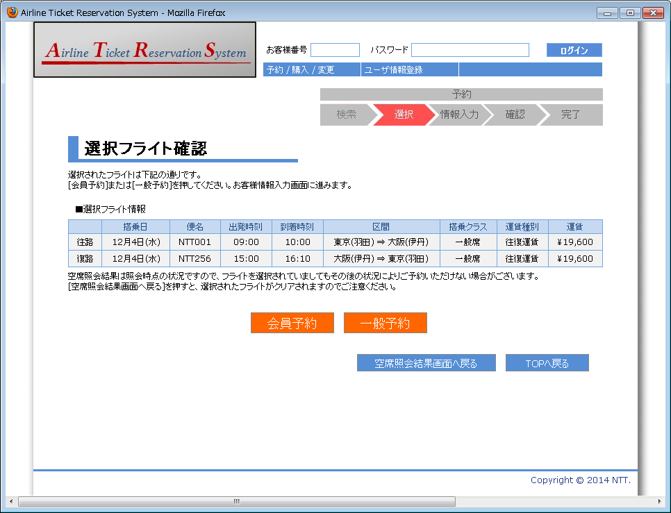

画面名 | 選択フライト確認画面（ログイン済） |  | 画面ID | B201

